05
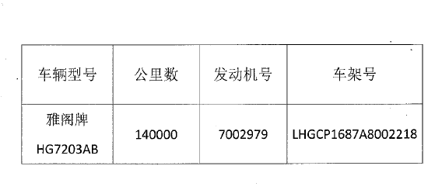
拍卖清单
拍卖以标的现状为准，清单仅供参考，请竞买人务必亲自查验标的。
单位：深圳市文体旅游局
车辆仅限市内过户，竞买人须提供深圳市小汽车增量指标

